Anexo IV
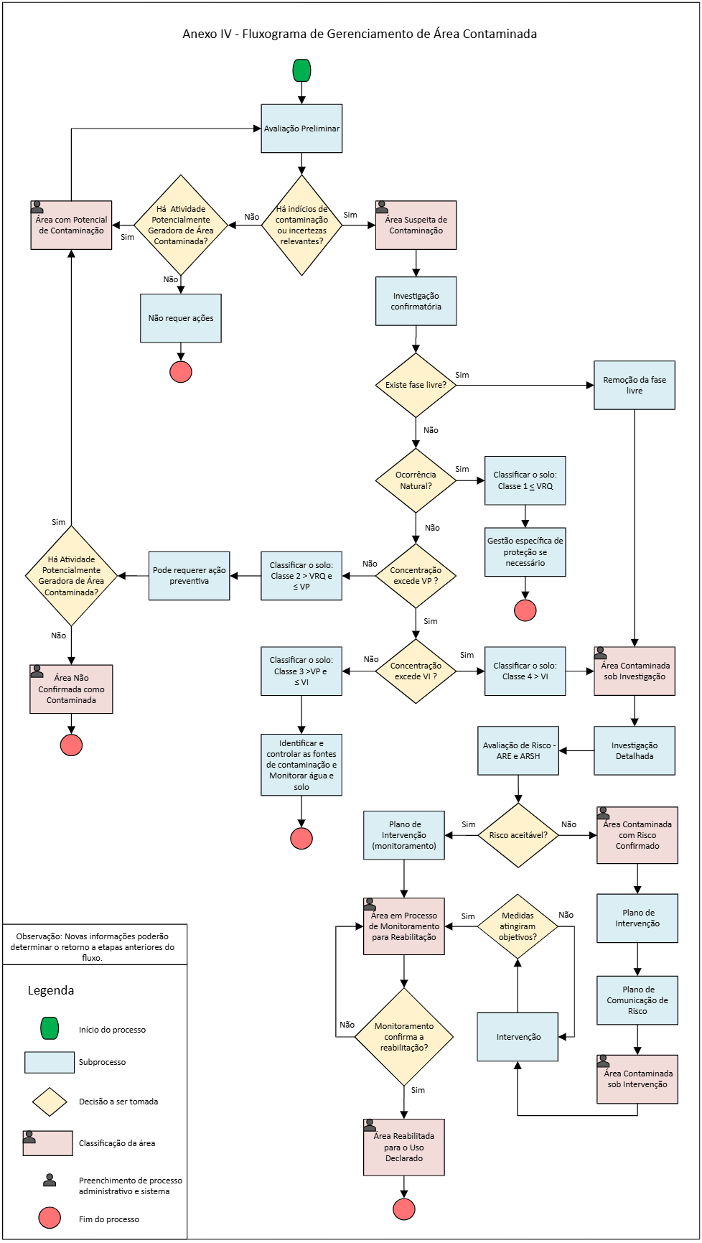

ABRIR ARQUIVO DA IMAGEM

Anexo V
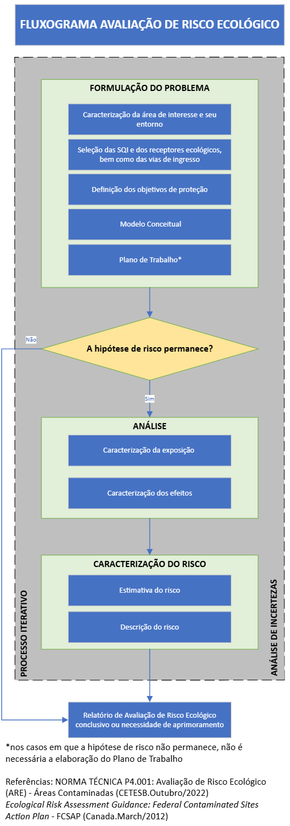
Anexo V – FLUXO DE AVALIAÇÃO DE RISCO ECOLÓGICO

Anexo VI
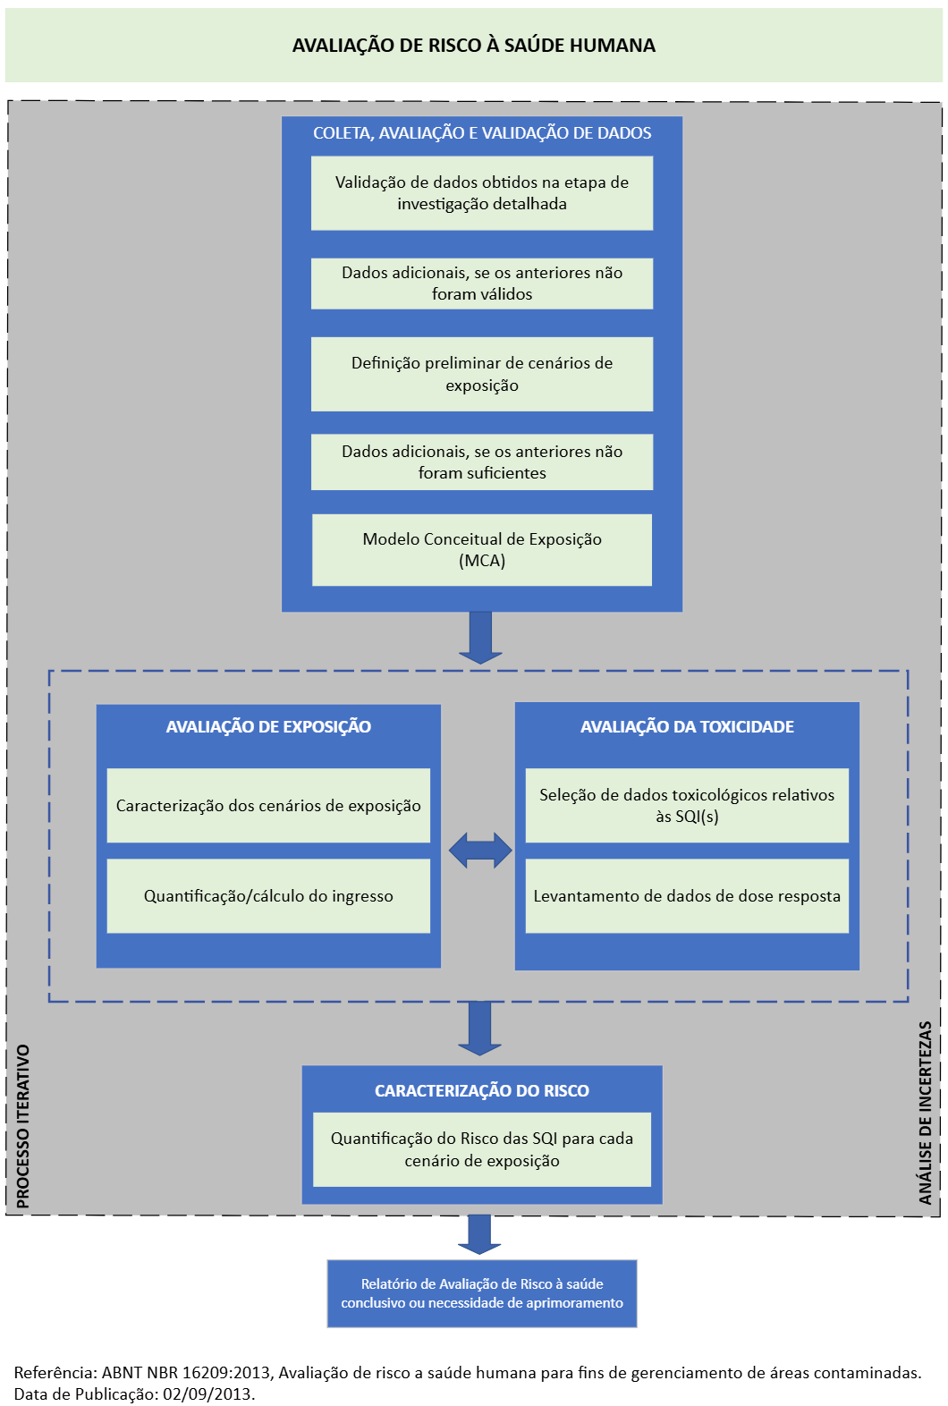
Anexo VI – FLUXO DE AVALIAÇÃO DE RISCO À SAÚDE HUMANA

